关系图
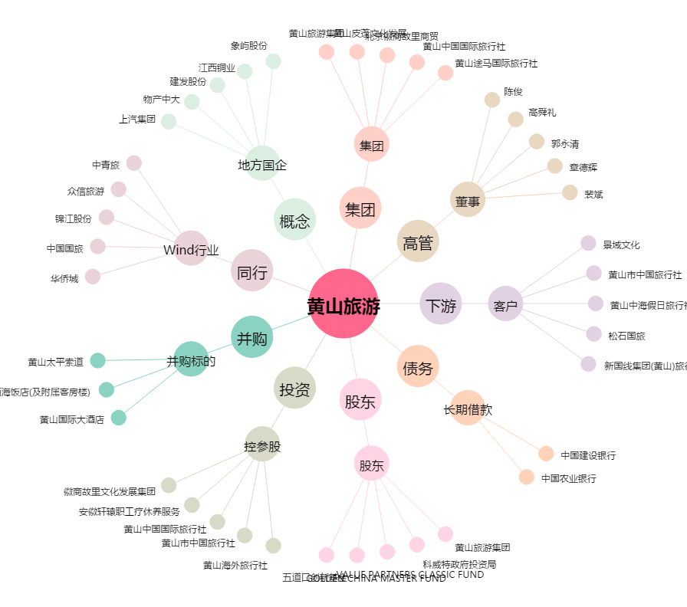
黄山旅游[600054.SH] - 关系概览图

